Introduccion
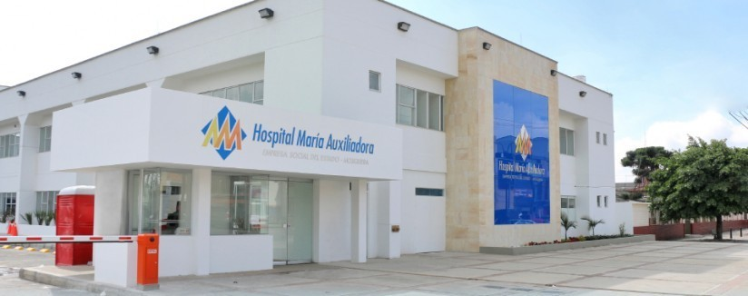
EQUIPO CONSULTOR

Tatiana carolina hincapié
Ing. Alejandro Galeano Avendaño
DIRECTOR DEL PROYECTO:

Ing. Harold Wilson Hernández cruz
SECCIONES

Mapa de procesos
Formula
Variables
Entradas (Ic-Inc)
Salidas(Ot)
Resultados de aplicación formula
Análisis de resultados

Mapa de procesos HMA
